Sheet1
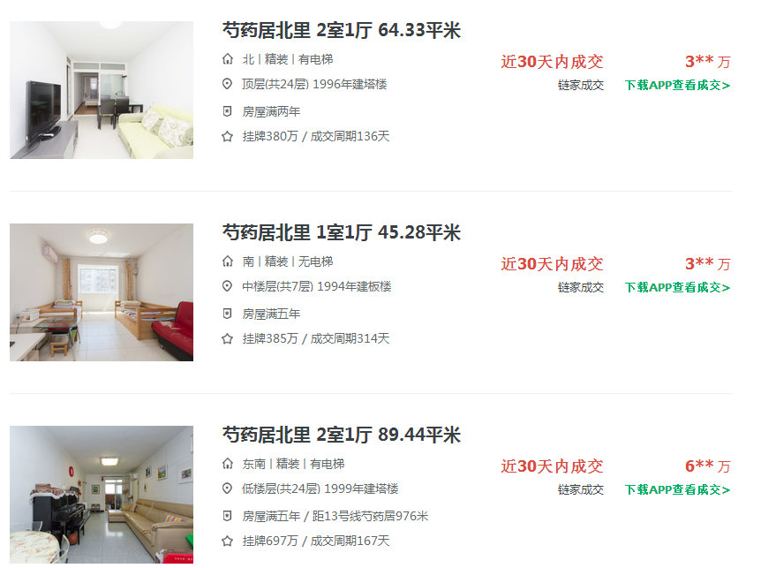

 | 2018-03-07 | 55651

 | 2018-03-06 | 83260

A | 2018-03-04 | 75582

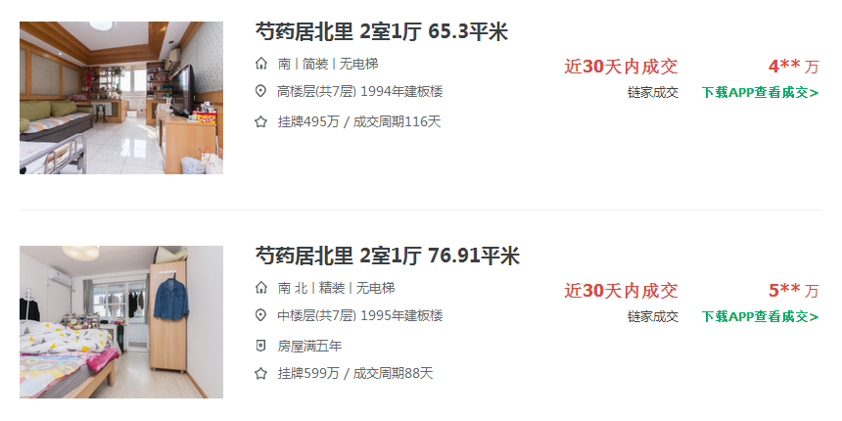
 | 2018-02-28 | 74426

 | 2018-02-26 | 75413

 | 2018-02-26 | 65238

B

C

